基礎設計
クエスト基礎設計フォーマット

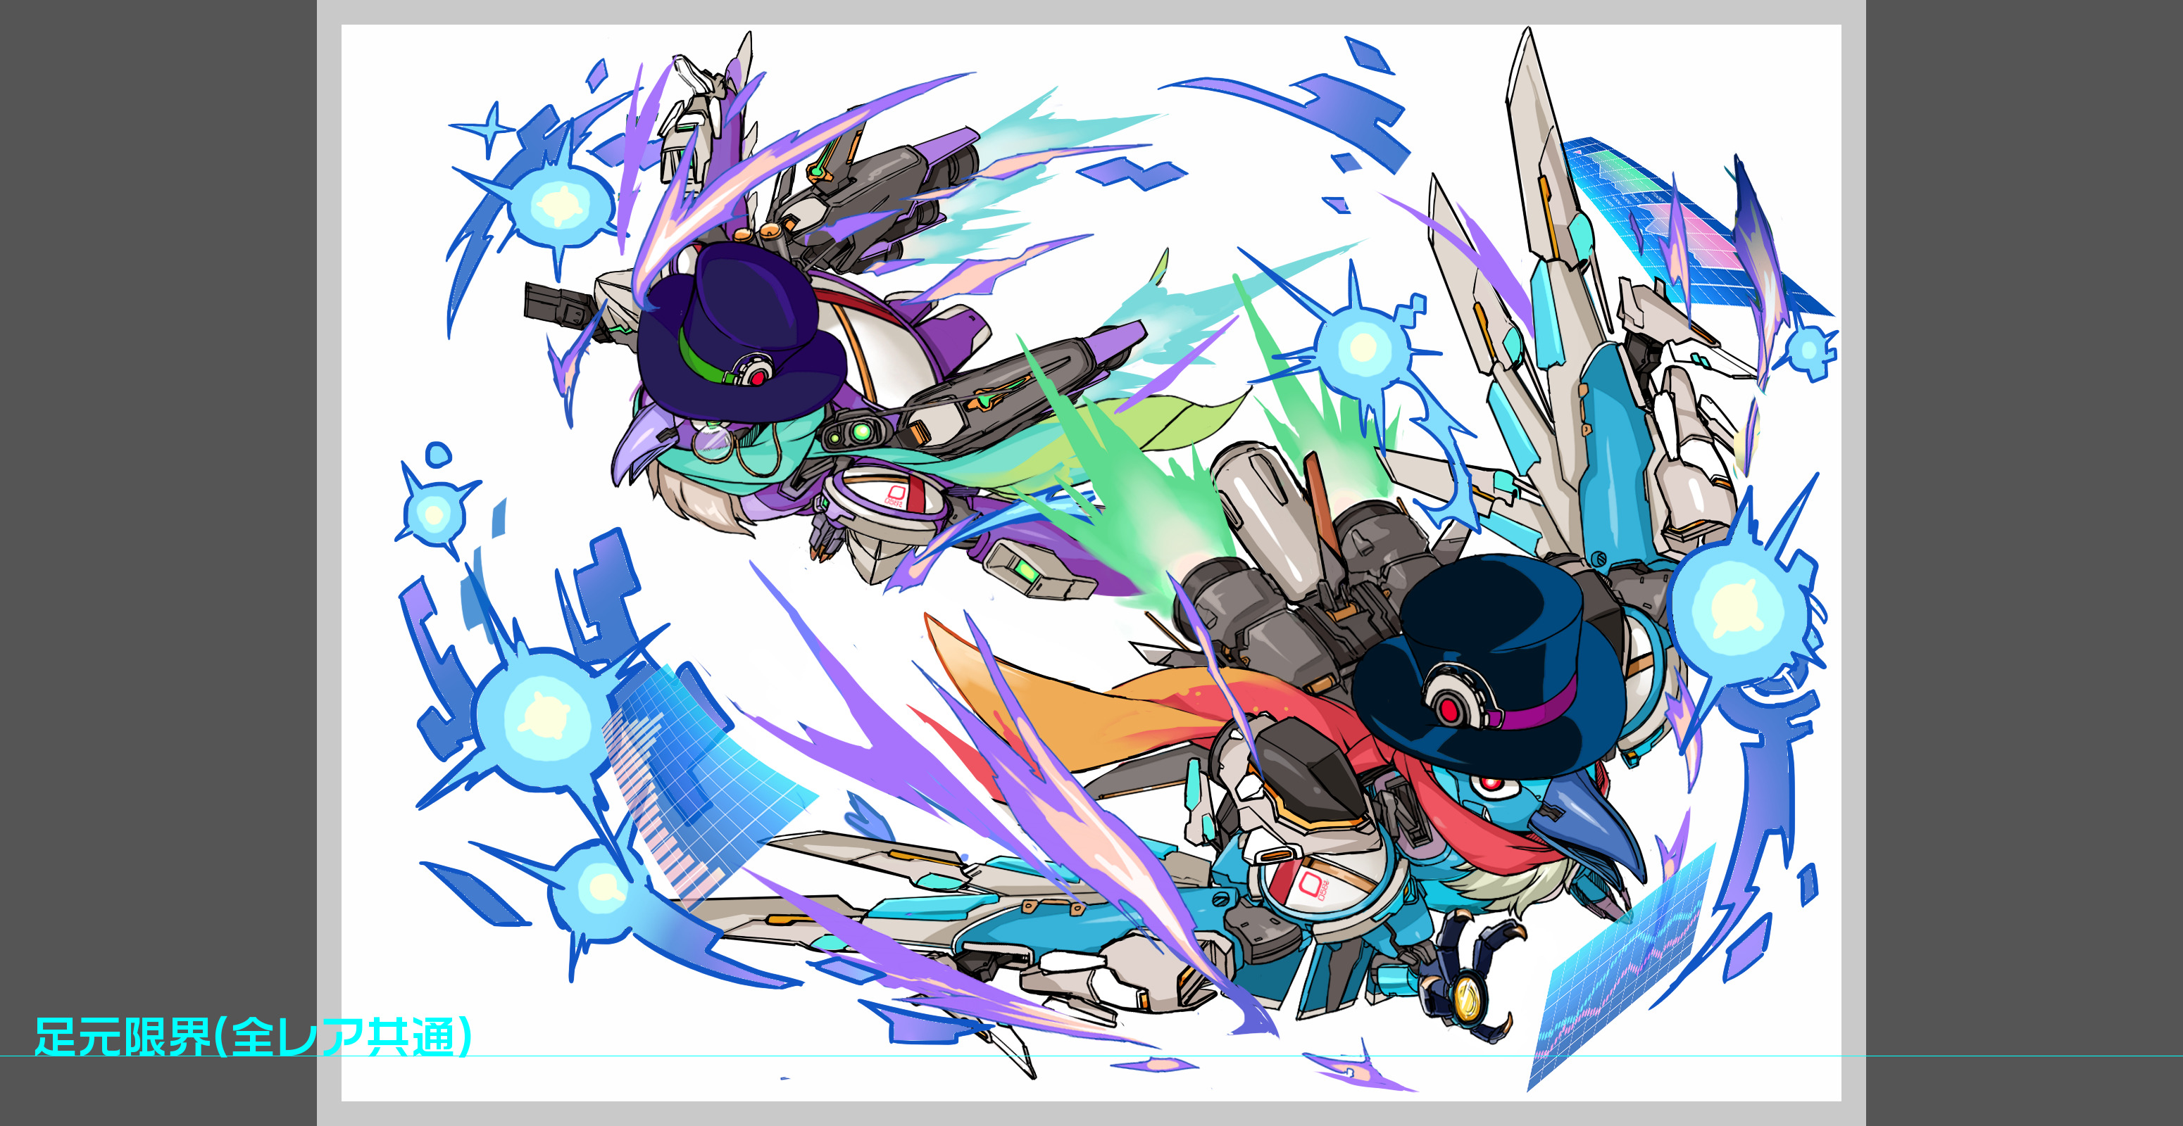
 | 基本情報

 |  | クエスト名 | フギンとムニン襲来!
 |  | 難易度 | ウィザード
 |  | ボスキャラクター名称 | フギンとムニン
 |  | ボスキャラクター設定 | -

 |  | ステージギミック | 1コンテニュー
 |  | フロア構成要望 | 4フロア
 |  | 実現したいユーザー体験 | アニマルをハントして、マシンをハックする２匹組ユニット フギンとムニン。 アニマルキラーとマシンスキルバインドにより 現状の人気ユニット(スフィンクス・ヘンゼルグレーテル )ではない 新たなユニットを使用するきっかけを与える。 連続攻撃を多用する。 (防御UPをされるとダメージが入らなくなるため、そこだけ注意)

 |  | クリア報酬 | フギンとムニン

 |  | 補足

 | 活躍させたいユニット

 |  | ユニット名 | 概要コメント |  | ID | ユニット名 | Level | HP | HP ＋値 | attack | attack ＋値 | heal | heal ＋値 | ＋値合計 | HP合計 | ユニットスキル | クラッシュスキル
 |  | 破天の隻眼 伊達政宗 | 種族ヒューマン・サムライ Uスキル:黄属性バフと時限式パネル処理 Cスキル:1体に特大ダメージ（ヒューマンに効果特大） |  | 735 | 破天の隻眼 伊達政宗 | 99 | 6407 |  | 4890 | 99 | 3295 |  | 99 | 25086 | 時限式パネルを黄ボムパネルに変換＋3ターン確率で黄ボムパネルをドロップし、黄属性のタップ回数2増やす | 1体に特大ダメージ ヒューマンに効果超大
 |  | 冀望の光芒 バルドル | 種族;ゴッド Uスキル:黄色パネル破壊回復+回復力UPし、ハートパネル出現率低下を解除 Cスキル:マシンキラー+防御力小UP 回復タイプで、スキルもボスで有効！ |  | 606 | 冀望の光芒 バルドル | 99 | 3387 |  | 2170 |  | 4478 | 99 | 99 |  | HP回復(青パネルを吸収して効果UP)+3ターン黄属性の回復力と防御力を特大UP | マシンに効果特大の単体ダメージ+ HP大回復
 |  | ラプンツェル | 種族ヒューマン Uスキル:黄パネル出現率UP+青パネルを黄パネルに変換 Cスキル:大ダメージ 火力+エンハンス |  | 970 | ラプンツェル | 99 | 6766 |  | 5202 | 99 | 3337 |  | 99 |  | 青パネルを黄パネルに変換+3ターンの間黄パネルの出現率を大UPし、黄ユニットの攻撃力大UP | 単体に2回大ダメージ
 |  | 悪意の団塊 Gスター・チルドレン | 種族unknown Uスキル:3ターン自身の攻撃力超大UPし黄属性の防御力を特大UP+フィーバーゲージ減少 Cスキル:アニマルキラー 火力&タンク要因。体力が高く、エンハンスとしても活躍 |  | 824 | 悪意の団塊 Gスター・チルドレン | 99 | 8526 |  | 4173 | 99 | 1989 |  | 99 |  | 3ターン自身の攻撃力を超大UPし、黄属性の防御力を特大UPする | 1体に大ダメージ アニマルに効果超大

 | フロア構成

 |  | フロア１
 |  | 登場ユニット | 概要・行動パターン
 |  | ファイアフォックス ストール ガイル | 整地のためのフロア。かなり痛い種族キラー。 整地はOKだが、12ターンなど極端にスキルを溜めるのは難しい。ストールはHP40％以下になるとクリティカルを多用するので、油断すると死ぬ。 | テストプレイ時の調整で変更になりました。（殺す程度ではないキラー→殺すレベルのキラー）

 |  | フロア2
 |  | 登場ユニット | 概要・行動パターン
 |  | フェルニゲシュ | 1ゲージ目の開幕で回復力ダウンを使用。HP80％以下で3ターンハート出現率ゼロを使用。3行動ごとに１ターン暗闇を使う。確率でクリティカル攻撃を行う。 2ゲージ目では確率で様々なパネル変換を使い、ひたすら盤面をひっかきまわす。（主に時限式パネルを多用）ラプンツェルやアルフヘイムで整地をする事で突破できる。また、確率で全体小回復を行う。
 |  | ヒュドラ | 1ゲージ目の開幕で弱いウィルスを使用。2行動ごとに強力な全体マシンキラーを使う。HP30％以下で10000ダメージ程度の溜め攻撃を行う。 2ゲージ目は確率でクリティカルを使用。HP50%以下で、予告つき全体3ターンスピードアップ・攻撃UPを使用。それまでにフェルニゲシュを倒しておかないと厳しくなる。HP30％以下で12000ダメージ程度の溜め攻撃を行う。

 |  | フロア3
 |  | 登場ユニット | 概要・行動パターン
 |  | フェンリル | 開幕で防御力特大UP、HP60%以下で青・赤・ハートのパネルロックを行う。50％の確率で4連続攻撃を行う。3行動ごとに全体緑キラーを行う。

 |  | フロア4
 |  | 登場ユニット | 概要・行動パターン
 |  | フギンとムニンR4 | 開幕で状態異常無効。 確率で連続攻撃、HP70％以下で予告つき緑パネル破壊攻撃、HP60％以下で4ターンマシンスキルバインド | バルドルのスキル変更に伴った変更
 |  | フギンとムニンR5 | 開幕で状態異常無効。 前半ではアニマルキラーを多用。確率で青パネルロック＆攻撃。HP後半で、盤面が一新するほどの大量変換（赤をロック、ハートを破壊、青を時限パネルに、などの効果を一度に行う）。
 |  | フギンとムニンR5 | 開幕フィーバーゲージゼロ＋凍てつく波動＋状態異常無効。 初手でスピードアップ→火力の高い連続攻撃→パネルロックや変換系→ハートパネルを青パネルに変換。中盤以降は連続攻撃を多用する。

